本資料の目的・使い方
令和2年度3次補正予算「小規模事業者持続化補助金＜低感染リスク型ビジネス枠＞」 補助金額計算用資料
 | ■本資料の目的
 |  | ○ 本資料は、令和2年度第3次補正予算「小規模事業者持続化補助金＜低感染リスク型ビジネス枠＞」の申請における「経費内容」の記載に当たって、正しい補助金額の計算をサポートするものです。
 |  | ○ 本資料での計算完了後、「②-1 jGrants転記用シート」又は「③-1 jGrants転記用シート【特別措置適用版】」に記載された内容を、jGrantsの申請画面に転記してください。

 | ■本資料の使い方
 |  | 手順１ | 「① 経費入力シート（入力見本）」を参考に、「① 経費入力シート（入力用）」に補助対象経費を入力します。
 |  | 手順２ | 手順１の入力によって、②-1、②-2、③-1、③-2の4つのシートが自動計算されるため、適切な内容となっているかを確認します。
 |  | 手順３ | 下記＜jGtants申請画面＞の該当有無に応じて使用する転記用シート「②-1 jGrants転記用シート」又は「③-1 jGrants転記用シート【緊急事態宣言版】」のどちらかを選択します。
 |  |  | ※補助金総額の計算過程の補助率等が、それぞれのシートで異なりますので、間違いのないように必ずご確認ください。
 |  |  | ＜jGrants申請画面＞
「該当する」を選択した場合
「③-1 jGrants転記用シート【緊急事態宣言版】」を使用してください
「③-1 jGrants転記用シート【特別措置適用版】」を使用してください
「該当しない」を選択した場合
「該当しない」を選択した場合
「②-1 jGrants転記用シート【通常版】」を使用してください
「②-1 jGrants転記用シート」を使用してください

 |  | 手順４ | 記載内容に問題なければ、「① 経費入力シート（入力用）」及び「②-1 jGrants転記用シート」又は「③-1 jGrants転記用シート【特別措置適用版】」の内容をjGrantsに転記してください。
 |  | ※各シートのjGrantsへの転記部分や使用の手順の詳細については、各シートに記載をしています。

① 経費入力シート (入力見本)
① 経費入力シート (入力見本)
①
… ５ 経費内訳 （１）経費区分 「経費内訳（単価、個数）」
②
… ５ 経費内訳 （１）経費区分 「補助対象経費（円）」
③
… ５ 経費内訳 （１）経費区分 「具体的内容・必要理由等」
jGrants申請画面への転記要領
手順１：jGrantsの該当する経費区分で、左表の1行目の①～③の内容を「1点目」の各欄に転記
します。
（※金額のカンマは反映されませんので、数値のみ転記ください）
手順２：左表2行目、3行目、4行目の該当がある場合、各行の内容をそれぞれ「2点目」、
「3点目」、「4点目」の各欄に1点目と同じ要領で転記します。
手順３：以降、各経費区分について同様に転記をしていきます。
シート記載要領
・○○〇 で色付けされたセルが入力箇所です。
・1つの経費区分で4点まで経費入力が可能です。
・5点以上申請する場合はNo.4に合算して入力ください。
・4点目に合算する場合は、「具体的内容・必要理由等」に経費の内訳を「① 経費入力シート (入力見本)」の記載例に沿って入力し、申請フォームへこのまま転記ください。

①
②
③
 |  |  |  |  | （単位：円）

 | ①機械装置等費
 |  | No. | 経費内訳（単価×個数） | 補助対象経費（円） ※単価×個数の金額を記入してください | 具体的内容・必要理由等 ※事業において、「何のために、何を購入（支出）」するのか簡潔に記入ください
 |  | 1 | 100,000円×2台 | 200,000 | 新製品製作用機器の購入
 |  | 2 | 30,000円×1台 | 30,000 | 衛生向上や省スペース化のためのショーケース
 |  | 3 | 40,000円×1台 | 40,000 | 新たなサービス提供のための製造・試作機械
 |  | 4 | ①20,000円×1個、②15,000円×4脚 | 80,000 | ①業務高度化のための特定業務用ソフトウェア、②高齢者の新サービス提供のための高齢者向け椅子

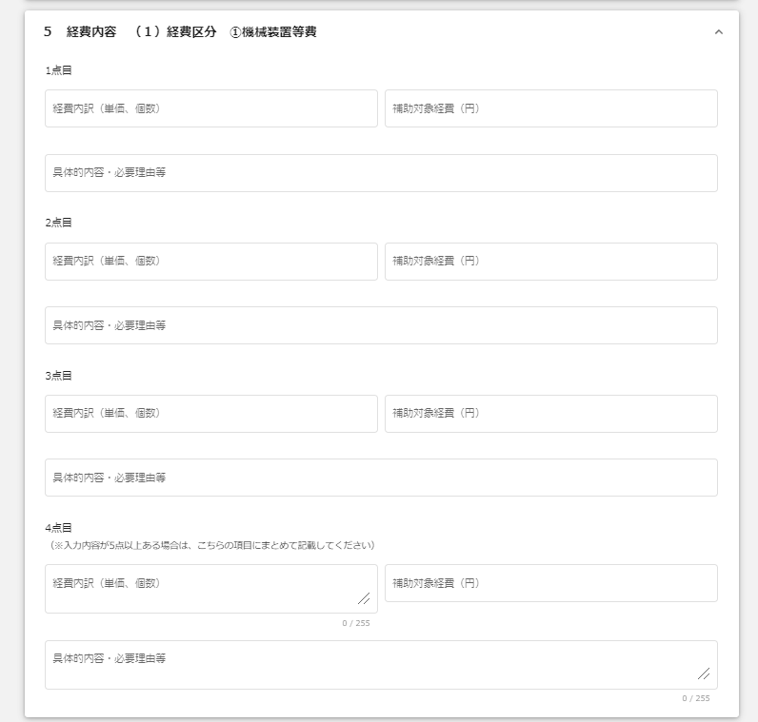
2点目以降は1点目と同じ要領で転記してください。
①
③
②
jGrants申請画面上の該当箇所
 | ②広報費
 |  | No. | 経費内訳（単価×個数） | 補助対象経費（円） ※単価×個数の金額を記入してください | 具体的内容・必要理由等 ※事業において、「何のために、何を購入（支出）」するのか簡潔に記入ください
 |  | 1 | 3円×1,000枚 | 30,000 | 新事業広報のためのチラシ作成
 |  | 2 | 2,000円×100日 | 200,000 | Facebook広告
 |  | 3
 |  | 4

 | ③展示会等出展費（オンラインによる展示会等に限る）
 |  | No. | 経費内訳（単価×個数） | 補助対象経費（円） ※単価×個数の金額を記入してください | 具体的内容・必要理由等 ※事業において、「何のために、何を購入（支出）」するのか簡潔に記入ください
 |  | 1 | 40,000円×1回 | 40,000 | 新事業宣伝用の展示会出展費
 |  | 2
 |  | 3
 |  | 4

 | ④開発費
 |  | No. | 経費内訳（単価×個数） | 補助対象経費（円） ※単価×個数の金額を記入してください | 具体的内容・必要理由等 ※事業において、「何のために、何を購入（支出）」するのか簡潔に記入ください
 |  | 1 | 要件定義費用50,000円、設計費用50,000円、開発費用150,000円、導入費用30,000円 | 280,000 | インターネットによる受注システムの構築
 |  | 2 | 米5キロ2,000円、肉3キロ10,000円、野菜各種1キロ10,000円 | 22,000 | テイクアウト用弁当を試作するための原材料費
 |  | 3
 |  | 4

 | ⑤資料購入費
 |  | No. | 経費内訳（単価×個数） | 補助対象経費（円） ※単価×個数の金額を記入してください | 具体的内容・必要理由等 ※事業において、「何のために、何を購入（支出）」するのか簡潔に記入ください
 |  | 1 | 1,000円×1部 | 1,000 | 図書資料の購入
 |  | 2
 |  | 3
 |  | 4

 |  |  |  |  | （単位：円）
 | ⑥雑役務費
 |  | No. | 経費内訳（単価×個数） | 補助対象経費（円） ※単価×個数の金額を記入してください | 具体的内容・必要理由等 ※事業において、「何のために、何を購入（支出）」するのか簡潔に記入ください
 |  | 1
 |  | 2
 |  | 3
 |  | 4

 | ⑦借料
 |  | No. | 経費内訳（単価×個数） | 補助対象経費（円） ※単価×個数の金額を記入してください | 具体的内容・必要理由等 ※事業において、「何のために、何を購入（支出）」するのか簡潔に記入ください
 |  | 1
 |  | 2
 |  | 3
 |  | 4

 | ⑧専門家謝金
 |  | No. | 経費内訳（単価×個数） | 補助対象経費（円） ※単価×個数の金額を記入してください | 具体的内容・必要理由等 ※事業において、「何のために、何を購入（支出）」するのか簡潔に記入ください
 |  | 1
 |  | 2
 |  | 3
 |  | 4

 | ⑨設備処分費
 |  | No. | 経費内訳（単価×個数） | 補助対象経費（円） ※単価×個数の金額を記入してください | 具体的内容・必要理由等 ※事業において、「何のために、何を購入（支出）」するのか簡潔に記入ください
 |  | 1
 |  | 2
 |  | 3
 |  | 4

 | ⑩委託費
 |  | No. | 経費内訳（単価×個数） | 補助対象経費（円） ※単価×個数の金額を記入してください | 具体的内容・必要理由等 ※事業において、「何のために、何を購入（支出）」するのか簡潔に記入ください
 |  | 1
 |  | 2
 |  | 3
 |  | 4

 | ⑪外注費
 |  | No. | 経費内訳（単価×個数） | 補助対象経費（円） ※単価×個数の金額を記入してください | 具体的内容・必要理由等 ※事業において、「何のために、何を購入（支出）」するのか簡潔に記入ください
 |  | 1
 |  | 2
 |  | 3
 |  | 4

 |  |  |  |  | （単位：円）
 | ※経費区分「⑫感染防止対策費」だけでの申請はできません
 | ⑫感染防止対策費
 |  | No. | 経費内訳（単価×個数） | 補助対象経費（円） ※単価×個数の金額を記入してください | 具体的内容・必要理由等 ※事業において、「何のために、何を購入（支出）」するのか簡潔に記入ください
 |  | 1 | 4000円×2リットル×1本 | 8,000 | 消毒液の購入
 |  | 2 | 5,000円×20枚 | 100,000 | アクリル板の購入
 |  | 3
 |  | 4

 |  |  | ガイドライン名 | オフィスにおける新型コロナウイルス感染予防対策ガイドライン |  | 経費区分「⑫感染防止対策費」の申請を行う場合は、以下のサイトから、該当するガイドライン名を入力して下さい
 |  |  |  |  |  | 「業種ごとの感染拡大予防ガイドライン一覧」 https://corona.go.jp/prevention/pdf/guideline.pdf

① 経費入力シート（入力用）
① 経費入力シート（入力用）
①
… ５ 経費内訳 （１）経費区分 「経費内訳（単価、個数）」
②
… ５ 経費内訳 （１）経費区分 「補助対象経費（円）」
③
… ５ 経費内訳 （１）経費区分 「具体的内容・必要理由等」
jGrants申請画面への転記要領
手順１：jGrantsの該当する経費区分で、左表の1行目の①～③の内容を「1点目」の各欄に転記
します。
（※金額のカンマは反映されませんので、数値のみ転記ください）
手順２：左表2行目、3行目、4行目の該当がある場合、各行の内容をそれぞれ「2点目」、
「3点目」、「4点目」の各欄に1点目と同じ要領で転記します。
手順３：以降、各経費区分について同様に転記をしていきます。
シート記載要領
・○○〇 で色付けされたセルが入力箇所です。
・1つの経費区分で4点まで経費入力が可能です。
・5点以上申請する場合はNo.4に合算して入力ください。
・4点目に合算する場合は、「具体的内容・必要理由等」に経費の内訳を「① 経費入力シート (入力見本)」の記載例に沿って入力し、申請フォームへこのまま転記ください。

①
②
③
 |  |  |  |  | （単位：円）

 | ①機械装置等費
 |  | No. | 経費内訳（単価×個数） | 補助対象経費（円） ※単価×個数の金額を記入してください | 具体的内容・必要理由等 ※事業において、「何のために、何を購入（支出）」するのか簡潔に記入ください
 |  | 1
 |  | 2
 |  | 3
 |  | 4

2点目以降は1点目と同じ要領で転記してください。
①
③
②
jGrants申請画面上の該当箇所
 | ②広報費
 |  | No. | 経費内訳（単価×個数） | 補助対象経費（円） ※単価×個数の金額を記入してください | 具体的内容・必要理由等 ※事業において、「何のために、何を購入（支出）」するのか簡潔に記入ください
 |  | 1
 |  | 2
 |  | 3
 |  | 4

 | ③展示会等出展費（オンラインによる展示会等に限る）
 |  | No. | 経費内訳（単価×個数） | 補助対象経費（円） ※単価×個数の金額を記入してください | 具体的内容・必要理由等 ※事業において、「何のために、何を購入（支出）」するのか簡潔に記入ください
 |  | 1
 |  | 2
 |  | 3
 |  | 4

 | ④開発費
 |  | No. | 経費内訳（単価×個数） | 補助対象経費（円） ※単価×個数の金額を記入してください | 具体的内容・必要理由等 ※事業において、「何のために、何を購入（支出）」するのか簡潔に記入ください
 |  | 1
 |  | 2
 |  | 3
 |  | 4

 | ⑤資料購入費
 |  | No. | 経費内訳（単価×個数） | 補助対象経費（円） ※単価×個数の金額を記入してください | 具体的内容・必要理由等 ※事業において、「何のために、何を購入（支出）」するのか簡潔に記入ください
 |  | 1
 |  | 2
 |  | 3
 |  | 4

 |  |  |  |  | （単位：円）
 | ⑥雑役務費
 |  | No. | 経費内訳（単価×個数） | 補助対象経費（円） ※単価×個数の金額を記入してください | 具体的内容・必要理由等 ※事業において、「何のために、何を購入（支出）」するのか簡潔に記入ください
 |  | 1
 |  | 2
 |  | 3
 |  | 4

 | ⑦借料
 |  | No. | 経費内訳（単価×個数） | 補助対象経費（円） ※単価×個数の金額を記入してください | 具体的内容・必要理由等 ※事業において、「何のために、何を購入（支出）」するのか簡潔に記入ください
 |  | 1
 |  | 2
 |  | 3
 |  | 4

 | ⑧専門家謝金
 |  | No. | 経費内訳（単価×個数） | 補助対象経費（円） ※単価×個数の金額を記入してください | 具体的内容・必要理由等 ※事業において、「何のために、何を購入（支出）」するのか簡潔に記入ください
 |  | 1
 |  | 2
 |  | 3
 |  | 4

 | ⑨設備処分費
 |  | No. | 経費内訳（単価×個数） | 補助対象経費（円） ※単価×個数の金額を記入してください | 具体的内容・必要理由等 ※事業において、「何のために、何を購入（支出）」するのか簡潔に記入ください
 |  | 1
 |  | 2
 |  | 3
 |  | 4

 | ⑩委託費
 |  | No. | 経費内訳（単価×個数） | 補助対象経費（円） ※単価×個数の金額を記入してください | 具体的内容・必要理由等 ※事業において、「何のために、何を購入（支出）」するのか簡潔に記入ください
 |  | 1
 |  | 2
 |  | 3
 |  | 4

 | ⑪外注費
 |  | No. | 経費内訳（単価×個数） | 補助対象経費（円） ※単価×個数の金額を記入してください | 具体的内容・必要理由等 ※事業において、「何のために、何を購入（支出）」するのか簡潔に記入ください
 |  | 1
 |  | 2
 |  | 3
 |  | 4

 |  |  |  |  | （単位：円）
 | ※経費区分「⑫感染防止対策費」だけでの申請はできません
 | ⑫感染防止対策費
 |  | No. | 経費内訳（単価×個数） | 補助対象経費（円） ※単価×個数の金額を記入してください | 具体的内容・必要理由等 ※事業において、「何のために、何を購入（支出）」するのか簡潔に記入ください
 |  | 1
 |  | 2
 |  | 3
 |  | 4

 |  |  | ガイドライン名

②-1 jGrants転記用シート
②-1 jGrants転記用シート
jGrants申請画面への転記要領

④
… ５ 経費内容 （２）補助申請額合計 「補助対象経費合計（円）」
④
⑤
⑤
… ５ 経費内容 （２）補助申請額合計 「補助金申請総額（円）」
 | 転記項目 | 金額・割合
 | 補助対象経費合計 | 0
 | 補助金申請総額 | 0
⑥
… ５ 経費内容 （２）補助申請額合計 「感染防止対策費の割合（％）」
⑥
 | 補助金申請総額の内、補助金額（⑫）の割合 | #DIV/0!
手順：④～⑥のjGrants申請画面の欄に、右記転記項目の同様の番号の金額・割合を転記します。
（※カンマは反映されませんので、数値のみ転記ください）
 | ⑨設備処分費の計上額の上限（補助対象経費総額の1/2）について
 | 上限額の判定（〇/×） | 〇
 | ※計上額が上限（補助対象経費総額の1/2）を超えていないため、問題ありません。

jGrants申請画面上の該当箇所

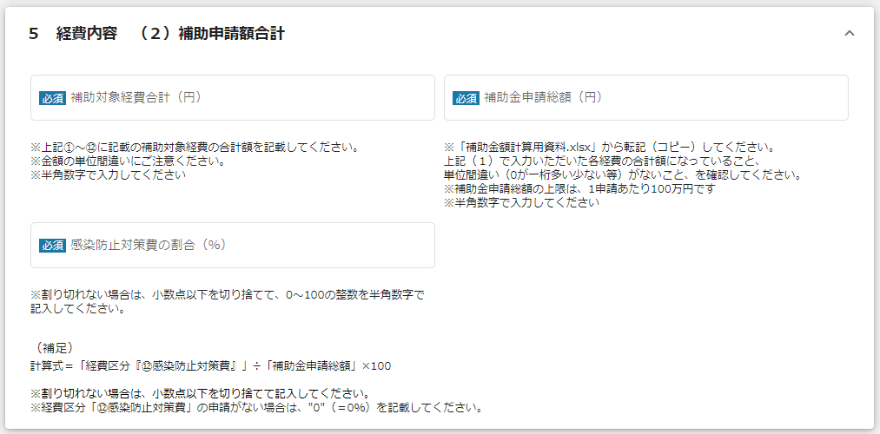
④
⑤

⑥

②-2 計算シート
②-2 計算シート

 |  |  |  |  |  |  |  |  |  | （単位：円）
 | １ 経費区分「①機械装置等費～⑪外注費」の整理 |  |  |  |  | ２ 経費区分「⑫感染防止対策費」の整理
 |  | 経費区分 |  | 補助対象経費 |  |  | 経費区分等 |  | 補助対象経費 | 計算式
 |  | ①機械装置等費 |  | 0 |  |  | ⑫感染防止対策費 | C | 0
 |  | ②広報費 |  | 0
 |  | ③展示会等出展費（オンラインによる展示会等に限る） |  | 0
 |  | ④開発費 |  | 0
 |  | ⑤資料購入費 |  | 0 |  |  | 採択額の判断内容 |  | 金額 | 計算式
 |  | ⑥雑役務費 |  | 0 |  |  | ア．補助金額の計算Ⅱ（補助率の反映） | D | 0 | C×3/4（補助率） ※円未満は切り捨て
 |  | ⑦借料 |  | 0 |  |  | イ．全経費の補助金額の1/4 | E | 0 | B×1/3 ※円未満は切り捨て
 |  | ⑧専門家謝金 |  | 0 |  |  | ウ．250,000円以内 | F | 0 | Eと250,000円のいずれか少ない方
 |  | ⑨設備処分費 |  | 0 |  |  |  |  | ↓
⑥
 |  | ⑩委託費 |  | 0 |  |  | 補助金額（⑫） | G | 0 | D,E,Fのうち一番少ない額
 |  | ⑪外注費 |  | 0 |  |  | 補助金申請総額の内、補助金額（⑫）の割合 |  | #DIV/0! | G÷I
 |  |  |  | ↓
 |  | 内容 |  | 金額 | 計算式 | ３ 補助金申請総額の計算
 |  | 補助対象経費合計（①～⑪） | A | 0 | ①～⑪の合計 |  | 内容 |  | 金額 | 計算式
 |  | 補助金額の計算Ⅰ | B | 0 | A×3/4（補助率） ※円未満は切り捨て |  | 補助金額小計（①～⑫） | H | 0 | B＋G
⑤
 |  |  |  |  |  |  |  |  | ↓
 | ⑨設備処分費の計上額の上限（補助対象経費総額の1/2）について |  |  |  |  |  | 補助金申請総額 | I | 0 | Hと補助上限額（1,000,000円）のいずれか少ない方
④
 |  | 上限額の判定（〇/×） |  | 〇
 |  | ※計上額が上限（補助対象経費総額の1/2）を超えていないため、問題ありません。 |  |  |  |  | 補助対象経費合計 | J | 0 | A+C

③-1 jGrants転記用シート【特別措置適用版】
※本シートは、緊急事態宣言の再発令による特別措置を適用する事業者の場合の転記用シートです。
※上記でない場合は、「②-1 jGrants転記用計算シート」をご使用ください。
③-1 jGrants転記用シート【特別措置適用版】
jGrants申請画面への転記要領

④
… ５ 経費内容 （２）補助申請額合計 「補助対象経費合計（円）」
④
⑤
⑤
… ５ 経費内容 （２）補助申請額合計 「補助金申請総額（円）」
 | 転記項目 | 金額・割合
 | 補助対象経費合計 | 0
 | 補助金申請総額 | 0
⑥
… ５ 経費内容 （２）補助申請額合計 「感染防止対策費の割合（％）」
⑥
 | 補助金申請総額の内、補助金額（⑫）の割合 | #DIV/0!
手順：④～⑥のjGrants申請画面の欄に、右記転記項目の同様の番号の金額・割合を転記します。
（※カンマは反映されませんので、数値のみ転記ください）
 | ⑨設備処分費の計上額の上限（補助対象経費総額の1/2）について
 | 上限額の判定（〇/×） | 〇
 | ※計上額が上限（補助対象経費総額の1/2）を超えていないため、問題ありません。

jGrants申請画面上の該当箇所

④
⑤

⑥

③-2 計算シート【特別措置適用版】
※本シートは、緊急事態宣言の再発令による特別措置を適用する事業者の場合の計算シートです。
※上記でない場合は、「②-1 計算シート」をご使用ください。
③-2 計算シート【特別措置適用版】

 |  |  |  |  |  |  |  |  |  | （単位：円）
 | １ 経費区分「①機械装置等費～⑪外注費」の整理 |  |  |  |  | ２ 経費区分「⑫感染防止対策費」の整理
 |  | 経費区分 |  | 補助対象経費 |  |  | 経費区分等 |  | 補助対象経費 | 計算式
 |  | ①機械装置等費 |  | 0 |  |  | ⑫感染防止対策費 | C | 0
 |  | ②広報費 |  | 0
 |  | ③展示会等出展費（オンラインによる展示会等に限る） |  | 0
 |  | ④開発費 |  | 0
 |  | ⑤資料購入費 |  | 0 |  |  | 採択額の判断内容 |  | 金額 | 計算式
 |  | ⑥雑役務費 |  | 0 |  |  | ア．補助金額の計算Ⅱ（補助率の反映） | D | 0 | C×3/4（補助率） ※円未満は切り捨て
 |  | ⑦借料 |  | 0 |  |  | イ．全経費の補助金額の1/2 | E | 0 | B＝E ※円未満は切り捨て
 |  | ⑧専門家謝金 |  | 0 |  |  | ウ．500,000円以内 | F | 0 | Eと500,000円のいずれか少ない方
 |  | ⑨設備処分費 |  | 0 |  |  |  |  | ↓
⑥
 |  | ⑩委託費 |  | 0 |  |  | 補助金額（⑫） | G | 0 | D,E,Fのうち一番少ない額
 |  | ⑪外注費 |  | 0 |  |  | 補助金申請総額の内、補助金額（⑫）の割合 |  | #DIV/0! | G÷I
 |  |  |  | ↓
 |  | 内容 |  | 金額 | 計算式 | ３ 補助金申請総額の計算
 |  | 補助対象経費合計（①～⑪） | A | 0 | ①～⑪の合計 |  | 内容 |  | 金額 | 計算式
 |  | 補助金額の計算Ⅰ | B | 0 | A×3/4（補助率） ※円未満は切り捨て |  | 補助金額小計（①～⑫） | H | 0 | B＋G
⑤
 |  |  |  |  |  |  |  |  | ↓
 | ⑨設備処分費の計上額の上限（補助対象経費総額の1/2）について |  |  |  |  |  | 補助金申請総額 | I | 0 | Hと補助上限額（1,000,000円）のいずれか少ない方
④
 |  | 上限額の判定（〇/×） |  | 〇
 |  | ※計上額が上限（補助対象経費総額の1/2）を超えていないため、問題ありません。 |  |  |  |  | 補助対象経費合計 | J | 0 | A+C

